Лист1
Бланк заказа на: Sis
Артикул | Наименование | Цвет, Размер | Состав | Описание | В наличии, шт | Цена, р. | Заказано: | 0 | Скидка 25% | Фото | Цена розничная, р.

Белье женское / Майки, футболки, топы женские
A220-10 Sis | Футболка женская "Лондон" | белый, L | 100% хлопок | Женская футболка из хлопка свободного кроя с круглым вырезом горловины. | 32 | 534 |  | 0 | 401 | 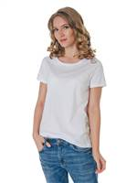
 |  | белый, M |  |  | 20 | 534 |  | 0 | 401
 |  | белый, S |  |  | 9 | 534 |  | 0 | 401
 |  | белый, XL |  |  | 18 | 534 |  | 0 | 401
 |  | белый, XXL |  |  | 3 | 534 |  | 0 | 401

A220-11 Sis | Футболка женская "Венеция" | белый, L | 100% хлопок | Женская футболка из хлопка свободного кроя и с глубоким V-образным вырезом горловины. | 19 | 534 |  | 0 | 401 | 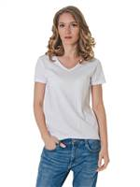
 |  | белый, M |  |  | 17 | 534 |  | 0 | 401
 |  | белый, S |  |  | 6 | 534 |  | 0 | 401
 |  | белый, XL |  |  | 10 | 534 |  | 0 | 401
 |  | белый, XXL |  |  | 3 | 534 |  | 0 | 401

A220-12 Sis | Футболка женская "Париж" | белый, L | 100% хлопок | Женская футболка из хлопка свободного кроя с глубоким круглым вырезом горловины. | 108 | 534 |  | 0 | 401 | 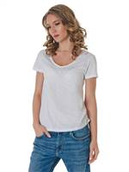
 |  | белый, M |  |  | 81 | 534 |  | 0 | 401
 |  | белый, S |  |  | 14 | 534 |  | 0 | 401
 |  | белый, XL |  |  | 66 | 534 |  | 0 | 401
 |  | белый, XXL |  |  | 12 | 534 |  | 0 | 401

A22001 Sis | Майка женская на тонких бретелях | белый, L | 100% хлопок | Женская майка на тонких бретелях из мягкого хлопка. Бретели не регулируются. Кружевная отделка по линии декольте. Облегающая. | 7 | 340 |  | 0 | 255
 |  | белый, S |  |  | 1 | 340 |  | 0 | 255
 |  | белый, XL |  |  | 25 | 340 |  | 0 | 255

A22004 Sis | Майка женская | белый, L | 100% хлопок | Женская майка на тонких бретелях из мягкого хлопка. Бретели не регулируются. Облегающая. | 22 | 315 |  | 0 | 236 | 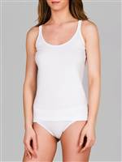
 |  | белый, M |  |  | 20 | 315 |  | 0 | 236
 |  | белый, XL |  |  | 14 | 315 |  | 0 | 236
 |  | белый, XXL |  |  | 1 | 315 |  | 0 | 236

A22005 Sis | Майка женская на тонких бретелях | белый, L | 100% хлопок | Женская майка на тонких бретелях из мягкого хлопка. Бретели не регулируются. Облегающая. | 18 | 315 |  | 0 | 236
 |  | белый, M |  |  | 17 | 315 |  | 0 | 236
 |  | белый, S |  |  | 12 | 315 |  | 0 | 236
 |  | белый, XL |  |  | 14 | 315 |  | 0 | 236

A22007 Sis | Майка женская V-образный вырез | белый, L | 100% хлопок | Женская майка на широких бретелях с V-образным вырезом. Кружевная отделка по линии декольте. Облегающая. | 16 | 358 |  | 0 | 269
 |  | белый, M |  |  | 19 | 358 |  | 0 | 269
 |  | белый, S |  |  | 6 | 358 |  | 0 | 269
 |  | белый, XL |  |  | 20 | 358 |  | 0 | 269
 |  | белый, XXL |  |  | 5 | 358 |  | 0 | 269

A22009 Sis | Майка женская с кружевом | белый, M | 100% хлопок | Женская майка на тонких бретелях. Кружевная отделка по линии декольте и бретелям. | 5 | 340 |  | 0 | 255 | 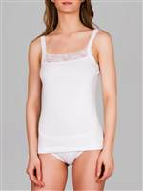
 |  | белый, S |  |  | 7 | 340 |  | 0 | 255
 |  | белый, XL |  |  | 8 | 340 |  | 0 | 255

A221-10 Sis | Футболка женская "Лондон" | черный, L | 100% хлопок | Женская футболка из хлопка свободного кроя с круглым вырезом горловины. | 31 | 534 |  | 0 | 401 | 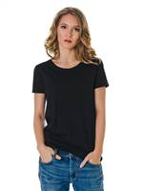
 |  | черный, M |  |  | 44 | 534 |  | 0 | 401
 |  | черный, S |  |  | 10 | 534 |  | 0 | 401
 |  | черный, XL |  |  | 6 | 534 |  | 0 | 401
 |  | черный, XXL |  |  | 4 | 534 |  | 0 | 401

A221-11 Sis | Футболка женская "Венеция" | черный, L | 100% хлопок | Женская футболка из хлопка свободного кроя и с глубоким V-образным вырезом горловины. | 17 | 534 |  | 0 | 401 | 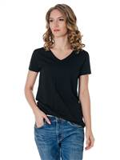
 |  | черный, M |  |  | 17 | 534 |  | 0 | 401
 |  | черный, S |  |  | 9 | 534 |  | 0 | 401
 |  | черный, XL |  |  | 12 | 534 |  | 0 | 401
 |  | черный, XXL |  |  | 4 | 534 |  | 0 | 401

A221-12 Sis | Футболка женская "Париж" | черный, L | 100% хлопок | Женская футболка из хлопка свободного кроя с глубоким круглым вырезом горловины. | 114 | 534 |  | 0 | 401 | 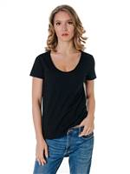
 |  | черный, M |  |  | 112 | 534 |  | 0 | 401
 |  | черный, S |  |  | 59 | 534 |  | 0 | 401
 |  | черный, XL |  |  | 69 | 534 |  | 0 | 401
 |  | черный, XXL |  |  | 25 | 534 |  | 0 | 401

A22101 Sis | Майка женская на тонких бретелях | черный, L | 100% хлопок | Женская майка на тонких бретелях из мягкого хлопка. Бретели не регулируются. Кружевная отделка по линии декольте. Облегающая. | 15 | 340 |  | 0 | 255 | 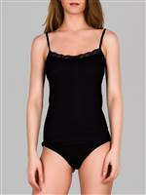
 |  | черный, M |  |  | 5 | 340 |  | 0 | 255
 |  | черный, S |  |  | 5 | 340 |  | 0 | 255
 |  | черный, XL |  |  | 19 | 340 |  | 0 | 255

A22104 Sis | Майка женская | черный, L | 100% хлопок | Женская майка на тонких бретелях из мягкого хлопка. Бретели не регулируются. Облегающая. | 12 | 315 |  | 0 | 236 | 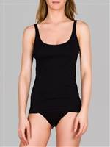
 |  | черный, M |  |  | 11 | 315 |  | 0 | 236
 |  | черный, S |  |  | 10 | 315 |  | 0 | 236
 |  | черный, XL |  |  | 13 | 315 |  | 0 | 236
 |  | черный, XXL |  |  | 5 | 315 |  | 0 | 236

A22105 Sis | Майка женская на тонких бретелях | черный, L | 100% хлопок | Женская майка на тонких бретелях из мягкого хлопка. Бретели не регулируются. Облегающая. | 19 | 315 |  | 0 | 236 | 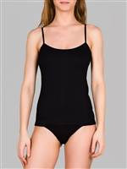
 |  | черный, M |  |  | 7 | 315 |  | 0 | 236
 |  | черный, S |  |  | 12 | 315 |  | 0 | 236
 |  | черный, XL |  |  | 17 | 315 |  | 0 | 236

A22107 Sis | Майка женская V-образный вырез | черный, L | 100% хлопок | Женская майка на широких бретелях с V-образным вырезом из мягкого хлопка. Кружевная отделка по линии декольте. Облегающая. | 11 | 358 |  | 0 | 269 | 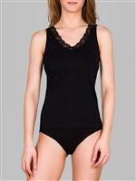
 |  | черный, M |  |  | 7 | 358 |  | 0 | 269
 |  | черный, S |  |  | 8 | 358 |  | 0 | 269
 |  | черный, XL |  |  | 8 | 358 |  | 0 | 269
 |  | черный, XXL |  |  | 8 | 358 |  | 0 | 269

A22109 Sis | Майка женская с кружевом | черный, L | 100% хлопок | Женская майка на тонких бретелях. Кружевная отделка по линии декольте и бретелям. | 11 | 340 |  | 0 | 255 | 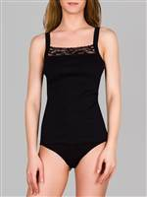
 |  | черный, M |  |  | 12 | 340 |  | 0 | 255
 |  | черный, S |  |  | 12 | 340 |  | 0 | 255
 |  | черный, XL |  |  | 12 | 340 |  | 0 | 255

A224t05 Sis | Майка женская на тонких бретелях | бежевый, L | 100% хлопок | Женская майка на тонких бретелях из мягкого хлопка. Бретели не регулируются. Облегающая. | 33 | 315 |  | 0 | 236 | 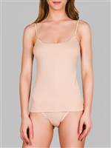
 |  | бежевый, M |  |  | 20 | 315 |  | 0 | 236
 |  | бежевый, XL |  |  | 10 | 315 |  | 0 | 236

Af222-10 Sis | Футболка женская "Лондон" | серый меланж, L | 100% хлопок | Женская футболка из хлопка свободного кроя с круглым вырезом горловины. | 102 | 534 |  | 0 | 401 | 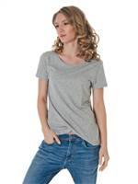
 |  | серый меланж, M |  |  | 103 | 534 |  | 0 | 401
 |  | серый меланж, S |  |  | 55 | 534 |  | 0 | 401
 |  | серый меланж, XL |  |  | 45 | 534 |  | 0 | 401
 |  | серый меланж, XXL |  |  | 16 | 534 |  | 0 | 401

Af222-11 Sis | Футболка женская "Венеция" | серый меланж, L | 100% хлопок | Женская футболка из хлопка свободного кроя и с глубоким V-образным вырезом горловины. | 87 | 534 |  | 0 | 401 | 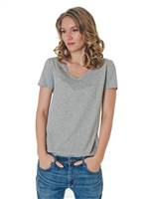
 |  | серый меланж, M |  |  | 84 | 534 |  | 0 | 401
 |  | серый меланж, S |  |  | 47 | 534 |  | 0 | 401
 |  | серый меланж, XL |  |  | 44 | 534 |  | 0 | 401
 |  | серый меланж, XXL |  |  | 8 | 534 |  | 0 | 401

B22002 Sis | Футболка женская круглый вырез | белый, L | 95% хлопок, 5% эластан | Футболка женская с круглым вырезом горловины и коротким рукавом. Облегающего силуэта. | 16 | 545 |  | 0 | 409 | 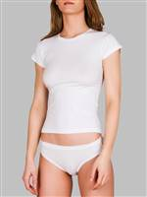
 |  | белый, M |  |  | 1 | 545 |  | 0 | 409
 |  | белый, S |  |  | 8 | 545 |  | 0 | 409
 |  | белый, XL |  |  | 12 | 545 |  | 0 | 409
 |  | белый, XXL |  |  | 16 | 545 |  | 0 | 409

B22003 Sis | Майка женская | белый, L | 95% хлопок, 5% эластан | Майка женская на широких бретелях. Круглый вырез горловины.Облегающая. | 16 | 510 |  | 0 | 383 | 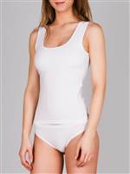
 |  | белый, M |  |  | 3 | 510 |  | 0 | 383
 |  | белый, S |  |  | 10 | 510 |  | 0 | 383
 |  | белый, XL |  |  | 25 | 510 |  | 0 | 383
 |  | белый, XXL |  |  | 1 | 510 |  | 0 | 383

B22006 Sis | Майка женская на тонких бретелях | белый, L | 95% хлопок, 5% эластан | Женская майка на тонких регулируемых бретелях. Облегающая. | 12 | 425 |  | 0 | 319
 |  | белый, M |  |  | 6 | 425 |  | 0 | 319
 |  | белый, S |  |  | 10 | 425 |  | 0 | 319
 |  | белый, XL |  |  | 13 | 425 |  | 0 | 319

B22008 Sis | Майка женская | белый, L | 95% хлопок, 5% эластан | Женская майка на широких бретелях из мягкого хлопка с добавлением эластана с круглым вырезом горловины. Облегающая. | 21 | 425 |  | 0 | 319
 |  | белый, M |  |  | 9 | 425 |  | 0 | 319
 |  | белый, S |  |  | 11 | 425 |  | 0 | 319
 |  | белый, XL |  |  | 23 | 425 |  | 0 | 319

B22102 Sis | Футболка женская круглый вырез | черный, L | 95% хлопок, 5% эластан | Футболка женская с круглым вырезом горловины и коротким рукавом. Облегающая. | 6 | 545 |  | 0 | 409 | 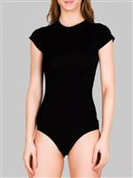
 |  | черный, M |  |  | 2 | 545 |  | 0 | 409
 |  | черный, S |  |  | 14 | 545 |  | 0 | 409
 |  | черный, XL |  |  | 13 | 545 |  | 0 | 409
 |  | черный, XXL |  |  | 3 | 545 |  | 0 | 409

B22103 Sis | Майка женская | черный, S | 95% хлопок, 5% эластан | Майка женская на широких бретелях. Облегающая. | 5 | 510 |  | 0 | 383 | 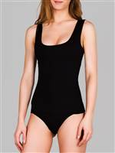
 |  | черный, XL |  |  | 15 | 510 |  | 0 | 383

B22106 Sis | Майка женская на тонких бретелях | черный, L | 95% хлопок, 5% эластан | Женская майка на тонких регулируемых бретелях. Облегающая. | 8 | 425 |  | 0 | 319 | 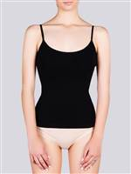
 |  | черный, S |  |  | 12 | 425 |  | 0 | 319
 |  | черный, XL |  |  | 14 | 425 |  | 0 | 319

B22108 Sis | Майка женская | черный, L | 95% хлопок, 5% эластан | Женская майка на широких бретелях из мягкого хлопка с добавлением эластана с круглым вырезом горловины. Облегающая. | 7 | 425 |  | 0 | 319 | 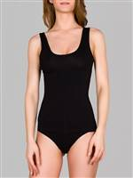
 |  | черный, M |  |  | 7 | 425 |  | 0 | 319
 |  | черный, S |  |  | 6 | 425 |  | 0 | 319
 |  | черный, XL |  |  | 6 | 425 |  | 0 | 319

B224t08 Sis | Майка женская | бежевый, L | 95% хлопок, 5% эластан | Женская майка на широких бретелях из мягкого хлопка с добавлением эластана с круглым вырезом горловины. Облегающая. | 13 | 425 |  | 0 | 319 | 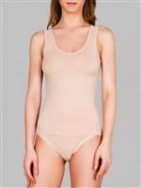
 |  | бежевый, M |  |  | 8 | 425 |  | 0 | 319
 |  | бежевый, S |  |  | 9 | 425 |  | 0 | 319
 |  | бежевый, XL |  |  | 7 | 425 |  | 0 | 319

Белье женское / Носки женские
0079 Sis | Носки женские противоскользящие | голубой, 36-39 | 80% хлопок, 18% полиамид, 2% эластан | Женские носки из хлопка с добавлением полиамида и эластана. Махровые, мягкие и теплые. На стопу точечно нанесено противоскользящее покрытие "сердечки". С плоскими швами, без резинки. | 26 | 216 |  | 0 | 162 | 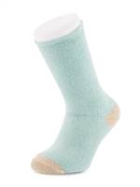
 |  | капучино, 36-39 |  |  | 26 | 216 |  | 0 | 162
 |  | ментоловый, 36-39 |  |  | 33 | 216 |  | 0 | 162
 |  | молоко с бежевым, 36-39 |  |  | 41 | 216 |  | 0 | 162
 |  | молоко с голубым, 36-39 |  |  | 50 | 216 |  | 0 | 162
 |  | персиковый, 36-39 |  |  | 27 | 216 |  | 0 | 162

0804 Sis | Носки женские | бежевый, 36-39 | 46% бамбук, 46% хлопок, 6% полиамид, 2% эластан | Носки женские из хлопка и бамбука с добавлением полиамида и эластана. Сезон осень/зима. Связаны из толстой нити, теплые, однотонные. Весь паголенок связан мягкой "английской резинкой". | 2 | 168 |  | 0 | 126 | 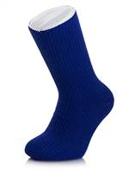
 |  | джинсовый меланж, 36-39 |  |  | 1 | 168 |  | 0 | 126
 |  | розовый, 36-39 |  |  | 2 | 168 |  | 0 | 126
 |  | серый меланж, 36-39 |  |  | 2 | 168 |  | 0 | 126
 |  | синий, 36-39 |  |  | 1 | 168 |  | 0 | 126
 |  | сиреневый, 36-39 |  |  | 3 | 168 |  | 0 | 126
 |  | черный, 36-39 |  |  | 3 | 168 |  | 0 | 126

1393 Sis | Носки женские противоскользящие | голубой, 36-39 | 88% хлопок, 10% полиамид, 2% эластан | Женские носки из хлопка с добавлением полиамида и эластана. Махровые, мягкие и теплые. На стопу точечно нанесено противоскользящее покрытие "снежинки". С плоскими швами, без резинки. | 55 | 159 |  | 0 | 119 | 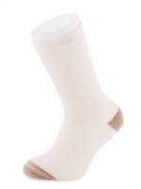
 |  | капучино, 36-39 |  |  | 57 | 159 |  | 0 | 119
 |  | молоко с бежевым, 36-39 |  |  | 32 | 159 |  | 0 | 119
 |  | молоко с голубым, 36-39 |  |  | 63 | 159 |  | 0 | 119
 |  | молочный, 36-39 |  |  | 7 | 159 |  | 0 | 119
 |  | мята, 36-39 |  |  | 59 | 159 |  | 0 | 119
 |  | оранжевый, 36-39 |  |  | 20 | 159 |  | 0 | 119
 |  | персик, 36-39 |  |  | 29 | 159 |  | 0 | 119
 |  | фисташковый, 36-39 |  |  | 4 | 159 |  | 0 | 119

2895 Sis | Подследники женские | темно-синий, 36-39 | 75% хлопок, 23% полиамид, 2% эластан | Женские подследники из хлопка и полиамида с добавлением эластана. Силиконовая полоска на пятке предотвращает сползание. Однотонные. | 1 | 115 |  | 0 | 86 | 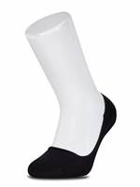

3007 Sis | Носки женские | голубой, 36-39 | 85% хлопок, 13% полиамид, 2% эластан | Женские носки из хлопка с добавлением полиамида и эластана. Повседневные. Комфортная резинка. | 1 | 112 |  | 0 | 84 | 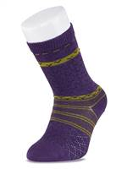
 |  | серый, 36-39 |  |  | 6 | 112 |  | 0 | 84
 |  | черный, 36-39 |  |  | 4 | 112 |  | 0 | 84

3012 Sis | Носки женские | зеленый, 36-39 | 75% хлопок, 23% полиамид, 2% эластан | Женские носки из хлопка и полиамида с добавлением эластана. Повседневные. Однотонные, с широкой резинкой контрастного цвета. | 2 | 112 |  | 0 | 84 | 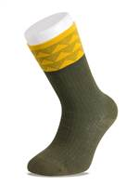
 |  | молоко, 36-39 |  |  | 1 | 112 |  | 0 | 84
 |  | серый, 36-39 |  |  | 1 | 112 |  | 0 | 84

3013 Sis | Носки женские | розовый, 36-39 | 75% хлопок, 23% полиамид, 2% эластан | Женские носки из хлопка и полиамида с добавлением эластана. Повседневные. Плотной вязки. Рисунок - горизонтальные полосы. Комфортная мягкая резинка свободной вязки. | 1 | 107 |  | 0 | 80 | 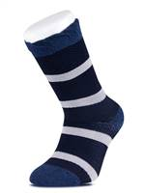

3014 Sis | Носки женские | персиковый, 36-39 | 75% хлопок, 23% полиамид, 2% эластан | Женские носки из хлопка и полиамида с добавлением эластана. Повседневные. Плотной вязки. По всему носку мелкий рисунок, в верхней части паголенка сбоку небольная аппликация. Комфортная резинка. | 1 | 107 |  | 0 | 80 | 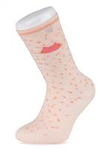

3037 Sis | Носки женские | бежевый, 36-39 | 75% модал, 23% полиамид, 2% эластан | Женские носки из модала и полиамида с добавлением эластана. Повседневные. Плотной вязки. По окружности верхней части паголенка вывязан цветочный орнамент. Комфортная резинка. | 2 | 119 |  | 0 | 89 | 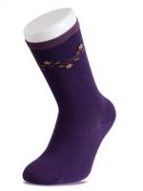
 |  | серый, 36-39 |  |  | 1 | 119 |  | 0 | 89
 |  | синий, 36-39 |  |  | 1 | 119 |  | 0 | 89
 |  | фиолетовый, 36-39 |  |  | 4 | 119 |  | 0 | 89

3041 Sis | Носки женские | коричневый, 36-39 | 67% шерсть, 32% полиамид, 1% эластан | Женские носки из шерсти и полиамида. Сезон осень/зима. Теплые, плотной вязки, с рисунком по окружности верхей части паголенка. Комфортная резинка. | 8 | 197 |  | 0 | 148 | 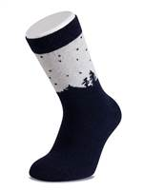

3134 Sis | Носки женские противоскользящие | голубой, 36-39 | 88% хлопок, 10% полиамид, 2% эластан | Женские носки из хлопка с добавлением полиамида и эластана. Махровые, мягкие и теплые На стопу точечно нанесено противоскользящее покрытие "сердечки". Без резинки. | 10 | 159 |  | 0 | 119 | 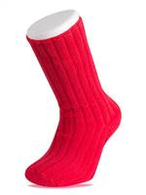
 |  | красный, 36-39 |  |  | 1 | 159 |  | 0 | 119
 |  | лиловый, 36-39 |  |  | 2 | 159 |  | 0 | 119
 |  | молоко, 36-39 |  |  | 15 | 159 |  | 0 | 119
 |  | розовый, 36-39 |  |  | 10 | 159 |  | 0 | 119

3135 Sis | Носки женские противоскользящие | бордовый, 36-39 | 88% хлопок, 10% полиамид, 2% эластан | Женские носки из хлопка с добавлением полиамида и эластана. Мягкие и теплые, гладкие снаружи и махровые внутри. На стопу точечно нанесено противоскользящее покрытие. Рисунок из горизонтальных полос по окружности паголенка. Комфортная резинка. | 14 | 159 |  | 0 | 119 | 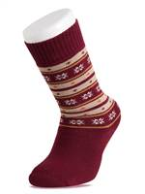
 |  | молоко, 36-39 |  |  | 14 | 159 |  | 0 | 119
 |  | серый, 36-39 |  |  | 12 | 159 |  | 0 | 119
 |  | темно-синий, 36-39 |  |  | 18 | 159 |  | 0 | 119
 |  | черный, 36-39 |  |  | 21 | 159 |  | 0 | 119

3226 Sis | Носки женские | молочный, 36-39 | 80% хлопок, 18% полиамид, 2% эластан | Носки женские из хлопка и полиамида с добавлением эластана. Сезон осень/зима. Теплые и мягкие, гладкие снаружи и махровые внутри. Орнамент по окружности верхней части паголенка. Комфортная резинка. | 21 | 152 |  | 0 | 114 | 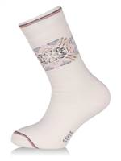
 |  | серый, 36-39 |  |  | 32 | 152 |  | 0 | 114
 |  | фиолетовый, 36-39 |  |  | 32 | 152 |  | 0 | 114
 |  | черный, 36-39 |  |  | 33 | 152 |  | 0 | 114

3768 Sis | Подследники женские | серый, 36-39 | 80% хлопок, 18% полиамид, 2% эластан | Женские подследники из хлопка и полиамида с добавлением эластана. Силиконовая полоска на пятке предотвращает сползание. Небольшой орнамент по окружности стопы. | 3 | 115 |  | 0 | 86 | 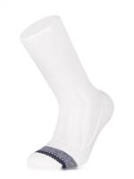
 |  | черный, 36-39 |  |  | 2 | 115 |  | 0 | 86

3769 Sis | Подследники женские | серый, 36-39 | 80% хлопок, 18% полиамид, 2% эластан | Подследники женские из хлопка и полиамида с добавлением эластана. Силиконовая полоска на пятке предотвращает сползание. Украшены небольшим рисунком. | 5 | 115 |  | 0 | 86 | 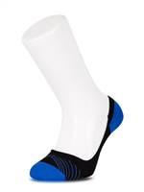
 |  | синий, 36-39 |  |  | 3 | 115 |  | 0 | 86
 |  | черный, 36-39 |  |  | 5 | 115 |  | 0 | 86

3771 Sis | Подследники женские | темно-синий, 36-39 | 80% хлопок, 18% полиамид, 2% эластан | Подследники женские из хлопка и полиамида с добавлением эластана. Силиконовая полоска на пятке предотвращает сползание. Украшены небольшим рисунком. | 1 | 115 |  | 0 | 86 | 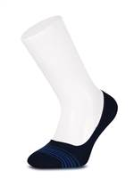
 |  | черный, 36-39 |  |  | 1 | 115 |  | 0 | 86

4189 Sis | Носки женские | черный, 36-39 | 75% хлопок, 25% полиамид | Носки женские с укороченным паголенком из хлопка и полиамида. Сезон весна/лето. Однотонные. Комфортная резинка с бортом "пикот". | 2 | 112 |  | 0 | 84 | 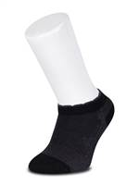

4192 Sis | Носки женские | черный, 36-39 | 75% модал, 25% полиамид | Носки женские с укороченным паголенком из модала и полиамида. Сезон весна/лето. Комфортная резинка с бортом "пикот". | 2 | 112 |  | 0 | 84 | 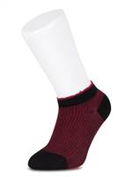

4195 Sis | Носки женские | голубой, 36-39 | 75% модал, 25% полиамид | Носки женские из модала и полиамида. Повседневные. Однотонные, небольшой орнамент по окружности верхней части паголенка. Комфортная резинка с контрастным бортом "пикот". | 1 | 128 |  | 0 | 96 | 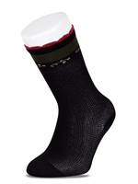

4279 Sis | Носки женские | бежевый, 36-39 | 46% бамбук, 46% хлопок, 6% полиамид, 2% эластан | Носки женские из хлопка и бамбука с добавлением полиамида и эластана. Сезон осень/зима. Теплые и мягкие. Однотонные, с вывязанным рисунком "ромбы"по всему носку. Комфортная резинка. | 1 | 168 |  | 0 | 126 | 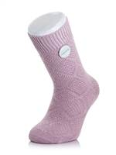
 |  | розовый, 36-39 |  |  | 2 | 168 |  | 0 | 126
 |  | синий, 36-39 |  |  | 3 | 168 |  | 0 | 126
 |  | сиреневый, 36-39 |  |  | 2 | 168 |  | 0 | 126
 |  | темно-синий, 36-39 |  |  | 3 | 168 |  | 0 | 126
 |  | черный, 36-39 |  |  | 4 | 168 |  | 0 | 126

4280 Sis | Носки женские | бежевый, 36-39 | 46% бамбук, 46% хлопок, 6% полиамид, 2% эластан | Носки женские из хлопка и бамбука с добавлением полиамида и эластана. Сезон осень/зима. Теплые и мягкие. Однотонные, с вывязанными вертикальными полосками по бокам. Комфортная резинка. | 2 | 168 |  | 0 | 126 | 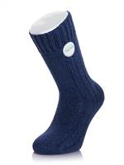
 |  | лиловый, 36-39 |  |  | 1 | 168 |  | 0 | 126
 |  | розовый, 36-39 |  |  | 9 | 168 |  | 0 | 126
 |  | черный, 36-39 |  |  | 6 | 168 |  | 0 | 126

4306 Sis | Носки женские | серый, 36-39 | 46% хлопок, 46% акрил, 6% полиамид, 2% эластан | Носки женские из хлопка и акрила с добавлением полиамида и эластана. Сезон осень/зима. Теплые и мягкие. Выполнены объемной вязкой с орнаментом, однотонные. Комфортная резинка. | 7 | 152 |  | 0 | 114 | 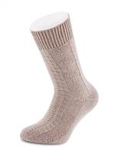
 |  | синий, 36-39 |  |  | 3 | 152 |  | 0 | 114
 |  | черный, 36-39 |  |  | 29 | 152 |  | 0 | 114

4327 Sis | Носки женские | коричневый, 36-39 | 46% хлопок, 46% акрил, 6% полиамид, 2% эластан | Носки женские из хлопка и акрила с добавлением полиамида. Сезон осень/зима. Теплые и мягкие. Однотонные, с вывязанными вертикальными полосками. Комфортная резинка. | 38 | 152 |  | 0 | 114 | 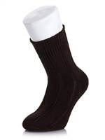
 |  | серый, 36-39 |  |  | 58 | 152 |  | 0 | 114
 |  | синий, 36-39 |  |  | 54 | 152 |  | 0 | 114
 |  | черный, 36-39 |  |  | 86 | 152 |  | 0 | 114

4642 Sis | Носки женские | серый, 36-39 | 67% шерсть, 32% полиамид, 1% эластан | Носки женские из шерсти и полиамида. Сезон осень/зима. Теплые и мягкие. По паголенку вывязан рисунок "ромбы". Комфортная резинка. | 10 | 240 |  | 0 | 180 | 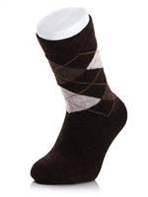
 |  | черный, 36-39 |  |  | 9 | 240 |  | 0 | 180

4643 Sis | Носки женские | бежевый, 36-39 | 67% шерсть, 32% полиамид, 1% эластан | Носки женские из шерсти и полиамида. Сезон осень/зима. Теплые и мягкие. Однотонные. Комфортная резинка. | 1 | 240 |  | 0 | 180 | 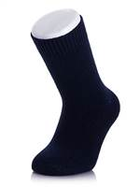
 |  | серый, 36-39 |  |  | 10 | 240 |  | 0 | 180
 |  | синий, 36-39 |  |  | 7 | 240 |  | 0 | 180
 |  | черный, 36-39 |  |  | 3 | 240 |  | 0 | 180

4738 Sis | Носки женские | коричневый, 36-39 | 67% шерсть, 32% полиамид, 1% эластан | Носки женские из шерсти и полиамида. Сезон осень/зима. Теплые, плотной вязки, с геометрическим рисунком по окружности паголенка. Комфортная резинка. | 3 | 240 |  | 0 | 180 | 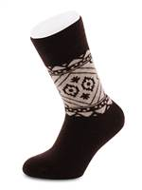
 |  | светло-серый, 36-39 |  |  | 7 | 240 |  | 0 | 180
 |  | темно-серый, 36-39 |  |  | 1 | 240 |  | 0 | 180
 |  | темно-синий, 36-39 |  |  | 3 | 240 |  | 0 | 180
 |  | черный, 36-39 |  |  | 24 | 240 |  | 0 | 180

4771 Sis | Носки женские | кремовый с серым, 36-39 | 85% хлопок, 13% полиамид, 2% эластан | Носки женские из хлопка с добавлением полиамида и эластана. Сезон осень/зима. Орнамент по паголенку. Комфортная резинка. | 11 | 152 |  | 0 | 114 | 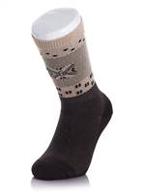
 |  | лиловый с черным, 36-39 |  |  | 14 | 152 |  | 0 | 114
 |  | серый с бежевым, 36-39 |  |  | 12 | 152 |  | 0 | 114
 |  | черный с серым, 36-39 |  |  | 22 | 152 |  | 0 | 114

4772 Sis | Носки женские | персиковый, 36-39 | 75% хлопок, 23% полиамид, 2% эластан | Носки женские из хлопка и полиамида с добавлением эластана. Повседневные. Орнамент по окружности верхней части паголенка. Комфортная резинка. | 1 | 128 |  | 0 | 96
 |  | серо-голубой, 36-39 |  |  | 11 | 128 |  | 0 | 96
 |  | темно-синий, 36-39 |  |  | 10 | 128 |  | 0 | 96
 |  | черный, 36-39 |  |  | 20 | 128 |  | 0 | 96

4784 Sis | Носки женские | серый, 36-39 | 75% модал, 23% полиамид, 2% эластан | Носки женские из модала и полиамида с добавлением эластана. Повседневные. Мягкие, плотной вязки, с пунктирными вертикальными полосками по всему носку и орнаментом по окружности верхней части паголенка. Комфортная резинка. | 3 | 144 |  | 0 | 108
 |  | черный, 36-39 |  |  | 2 | 144 |  | 0 | 108

4786 Sis | Носки женские | голубой, 36-39 | 75% хлопок, 23% полиамид, 2% эластан | Носки женские из хлопка и полиамида с добавлением эластана. Повседневные. Плотной вязки. По всему носку тонкие пунктирные вертикальные полоски, по окружности паголенка геометрический рисунок. Комфортная резинка. | 18 | 116 |  | 0 | 87
 |  | персиковый, 36-39 |  |  | 14 | 116 |  | 0 | 87
 |  | темно-синий, 36-39 |  |  | 15 | 116 |  | 0 | 87
 |  | черный, 36-39 |  |  | 15 | 116 |  | 0 | 87

4788 Sis | Носки женские | серо-голубой, 36-39 |  | Носки женские из хлопка и полиамида с добавлением эластана. Повседневные. Геометрический рисунок по паголенку. Комфортная резинка. | 1 | 112 |  | 0 | 84

4791 Sis | Носки женские | бежевый, 36-39 | 75% модал, 23% полиамид, 2% эластан | Носки женские из модала и полиамида с добавлением эластана. Очень мягкие, с рисунком в тонкую горизонтальную полоску и небольшой аппликацией "цветок" в верхней части паголенка. Комфортная резинка с яркой полоской по борту. | 2 | 144 |  | 0 | 108
 |  | темно-серый, 36-39 |  |  | 1 | 144 |  | 0 | 108
 |  | черный, 36-39 |  |  | 15 | 144 |  | 0 | 108

4795 Sis | Носки женские | бежевый, 36-39 | 75% модал, 23% полиамид, 2% эластан | Носки женские из модала и полиамида с добавлением эластана. Повседневные. Плотной вязки, с мелким цветочным рисунком по всему носку и широкими полосами по окружности верхней части паголенка. Комфортная резинка. | 4 | 144 |  | 0 | 108
 |  | бордовый, 36-39 |  |  | 6 | 144 |  | 0 | 108

5087 Sis | Носки женские короткие | черный, 36-39 | 80% бамбук, 20% полиамид | Женские носки с укороченным паголенком из бамбука и полиамида. Сезон весна/лето. С оригинальным принтом. Комфортная резинка. | 1 | 93 |  | 0 | 70

5171 Sis | Носки женские | бежевый, 36-39 | 88% хлопок, 10% полиамид, 2% эластан | Женские носки из хлопка с добавлением полиамида и эластана. Сезон осень/зима. Плотной вязки, однотонные с комфортной резинкой. | 2 | 80 |  | 0 | 60
 |  | голубой, 36-39 |  |  | 7 | 80 |  | 0 | 60
 |  | оранжевый, 36-39 |  |  | 27 | 80 |  | 0 | 60
 |  | темно-бирюзовый, 36-39 |  |  | 1 | 80 |  | 0 | 60
 |  | темно-синий, 36-39 |  |  | 2 | 80 |  | 0 | 60
 |  | фуксия, 36-39 |  |  | 15 | 80 |  | 0 | 60
 |  | хаки, 36-39 |  |  | 2 | 80 |  | 0 | 60
 |  | черный, 36-39 |  |  | 22 | 80 |  | 0 | 60

5251 Sis | Носки женские противоскользящие | голубой, 36-39 | 88% хлопок, 10% полиамид, 2% эластан | Женские носки из хлопка с добавлением полиамида и эластана. Махровые, мягкие и теплые. На стопу точечно нанесено противоскользящее покрытие "сердечки". С плоскими швами, без резинки. | 14 | 159 |  | 0 | 119
 |  | капучино, 36-39 |  |  | 22 | 159 |  | 0 | 119
 |  | молоко с бежевым, 36-39 |  |  | 21 | 159 |  | 0 | 119
 |  | молоко с голубым, 36-39 |  |  | 22 | 159 |  | 0 | 119
 |  | мятный, 36-39 |  |  | 15 | 159 |  | 0 | 119
 |  | розовый, 36-39 |  |  | 14 | 159 |  | 0 | 119

5263 Sis | Носки женские | персиковый, 36-39 | 75% хлопок, 23% полиамид, 2% эластан | Женские носки из хлопка и полиамида с добавлением эластана. Сезон осень/зима. Геометрический рисунок по окружности верхней части паголенка. | 10 | 116 |  | 0 | 87
 |  | серо-голубой, 36-39 |  |  | 12 | 116 |  | 0 | 87
 |  | темно-синий, 36-39 |  |  | 13 | 116 |  | 0 | 87
 |  | черный, 36-39 |  |  | 14 | 116 |  | 0 | 87

5264 Sis | Носки женские | персиковый, 36-39 | 80% хлопок, 18% полиамид, 2% эластан | Носки женские из хлопка и полиамида с добавлением эластана. Повседневные. Плотной вязки с рисунком "ромбы" по всему носку. Комфортная резинка с бортом "пикот". | 3 | 116 |  | 0 | 87
 |  | серо-голубой, 36-39 |  |  | 9 | 116 |  | 0 | 87
 |  | темно-синий, 36-39 |  |  | 11 | 116 |  | 0 | 87
 |  | черный, 36-39 |  |  | 11 | 116 |  | 0 | 87

5368 Sis | Подследники женские | голубой, 36-39 | 80% хлопок, 18% полиамид, 2% эластан | Подследники женские из хлопка и полиамида с добавлением эластана. Силиконовая полоска на пятке предотвращает сползание. Украшены небольшим рисунком. | 4 | 100 |  | 0 | 75
 |  | серый, 36-39 |  |  | 2 | 100 |  | 0 | 75
 |  | темно-синий, 36-39 |  |  | 5 | 100 |  | 0 | 75
 |  | черный, 36-39 |  |  | 1 | 100 |  | 0 | 75

5369 Sis | Подследники женские | голубой, 36-39 | 80% хлопок, 18% полиамид, 2% эластан | Подследники женские из хлопка и полиамида с добавлением эластана. Силиконовая полоска на пятке предотвращает сползание. Украшены небольшим рисунком. | 1 | 100 |  | 0 | 75
 |  | розовый, 36-39 |  |  | 2 | 100 |  | 0 | 75
 |  | серый, 36-39 |  |  | 2 | 100 |  | 0 | 75
 |  | темно-синий, 36-39 |  |  | 4 | 100 |  | 0 | 75
 |  | черный, 36-39 |  |  | 1 | 100 |  | 0 | 75

5370 Sis | Подследники женские | белый, 36-39 | 80% хлопок, 18% полиамид, 2% эластан | Подследники женские из хлопка и полиамида с добавлением эластана. Силиконовая полоска на пятке предотвращает сползание. Украшены небольшим рисунком. | 1 | 100 |  | 0 | 75
 |  | голубой, 36-39 |  |  | 2 | 100 |  | 0 | 75
 |  | розовый, 36-39 |  |  | 2 | 100 |  | 0 | 75
 |  | серый, 36-39 |  |  | 2 | 100 |  | 0 | 75
 |  | темно-синий, 36-39 |  |  | 4 | 100 |  | 0 | 75
 |  | черный, 36-39 |  |  | 2 | 100 |  | 0 | 75

5489 Sis | Подследники женские | черный, 36-39 | 80% хлопок, 18% полиамид, 2% эластан | Женские подследники из хлопка и полиамида с добавлением эластана. Силиконовая полоска на пятке предотвращает сползание. Однотонные. | 12 | 83 |  | 0 | 62

5602 Sis | Носки женские | бежевый, 36-39 | 75% модал, 23% полиамид, 2% эластан | Носки женские из модала и полиамида с добавлением эластана. Повседневные. Очень мягкие, плотной вязки. Комфортная резинка. | 38 | 120 |  | 0 | 90
 |  | бордовый, 36-39 |  |  | 48 | 120 |  | 0 | 90
 |  | серый, 36-39 |  |  | 37 | 120 |  | 0 | 90
 |  | черный, 36-39 |  |  | 38 | 120 |  | 0 | 90

5603 Sis | Носки женские | бежевый, 36-39 | 75% модал, 23% полиамид, 2% эластан | Носки женские из модала и полиамида с добавлением эластана. Повседневные. Очень мягкие, с тонким делекатным узором по всему носку. Комфортная резинка. | 5 | 123 |  | 0 | 92
 |  | бордовый, 36-39 |  |  | 3 | 123 |  | 0 | 92
 |  | серый, 36-39 |  |  | 3 | 123 |  | 0 | 92
 |  | черный, 36-39 |  |  | 2 | 123 |  | 0 | 92

5604 Sis | Носки женские | бежевый, 36-39 | 75% модал, 23% полиамид, 2% эластан | Носки женские из модала и полиамида с добавлением эластана. Повседневные. Очень мягкие, с тонким делекатным узором по всему носку. Комфортная резинка с бортом "пикот". | 5 | 123 |  | 0 | 92
 |  | бордовый, 36-39 |  |  | 16 | 123 |  | 0 | 92
 |  | серый, 36-39 |  |  | 11 | 123 |  | 0 | 92
 |  | черный, 36-39 |  |  | 8 | 123 |  | 0 | 92

5608 Sis | Носки женские | бежевый, 36-39 | 75% бамбук, 23% полиамид, 2% эластан | Носки женские из бамбука и полиамида с добавлением эластана. Повседневные. Очень мягкие и шелковистые, плотной вязки. Комфортная резинка. | 5 | 120 |  | 0 | 90
...

